상품제안서
다미안 미니캔들워머+양키캔들 선물세트 | 상품코드: S37068

 |  |  |  |  |  |  | 02-713-8555 | www.synergygift.co.kr
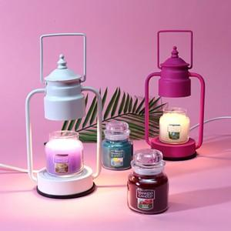

【상세/제작정보】 | <span style="font-size: 14pt;">※ 양키캔들 스몰자 랜덤 발송</span>

【인쇄/포장옵션】 | 실크, 스티커 / 포장불가능

【공급단가】 | 수량 | 20~ | 100~ | 300~ | 500~ | 1,000~
*VAT별도 | 핫핑크 | 28,160원 | 27,060원 | 25,740원 | 25,080원 | 24,640원
 | 화이트 | 28,160원 | 27,060원 | 25,740원 | 25,080원 | 24,640원
 | 블랙 | 28,160원 | 27,060원 | 25,740원 | 25,080원 | 24,640원
 | 카퍼 | 28,160원 | 27,060원 | 25,740원 | 25,080원 | 24,640원

【상품 URL】 | https://www.synergygift.co.kr:443/src/goods_detail.php?gdno=37068

